1
 |  |  | 작성일 | 2025-10-19
History
1 | _1019_00
날짜 | 2025-10-19 | 작성자
중요도 | 중 | 플랫폼 | PC

Detail
비고 | 캐릭터가 몬스터에게 검을 휘두루는 모션이 부자연스럽다는 의견
검 스킬 애니메이션 수정 (검을 휘두를 때 한 방향으로만 휘둘러지는 현상이 발생하여 여러 방향으로 수정됨)

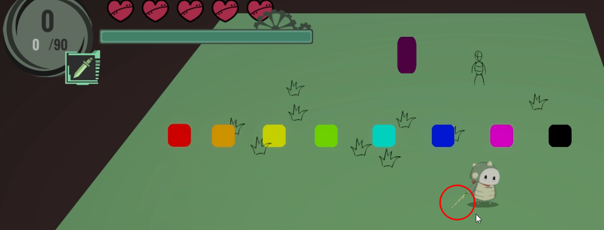
스틸샷
 

P/F | Pass

